TDSheet
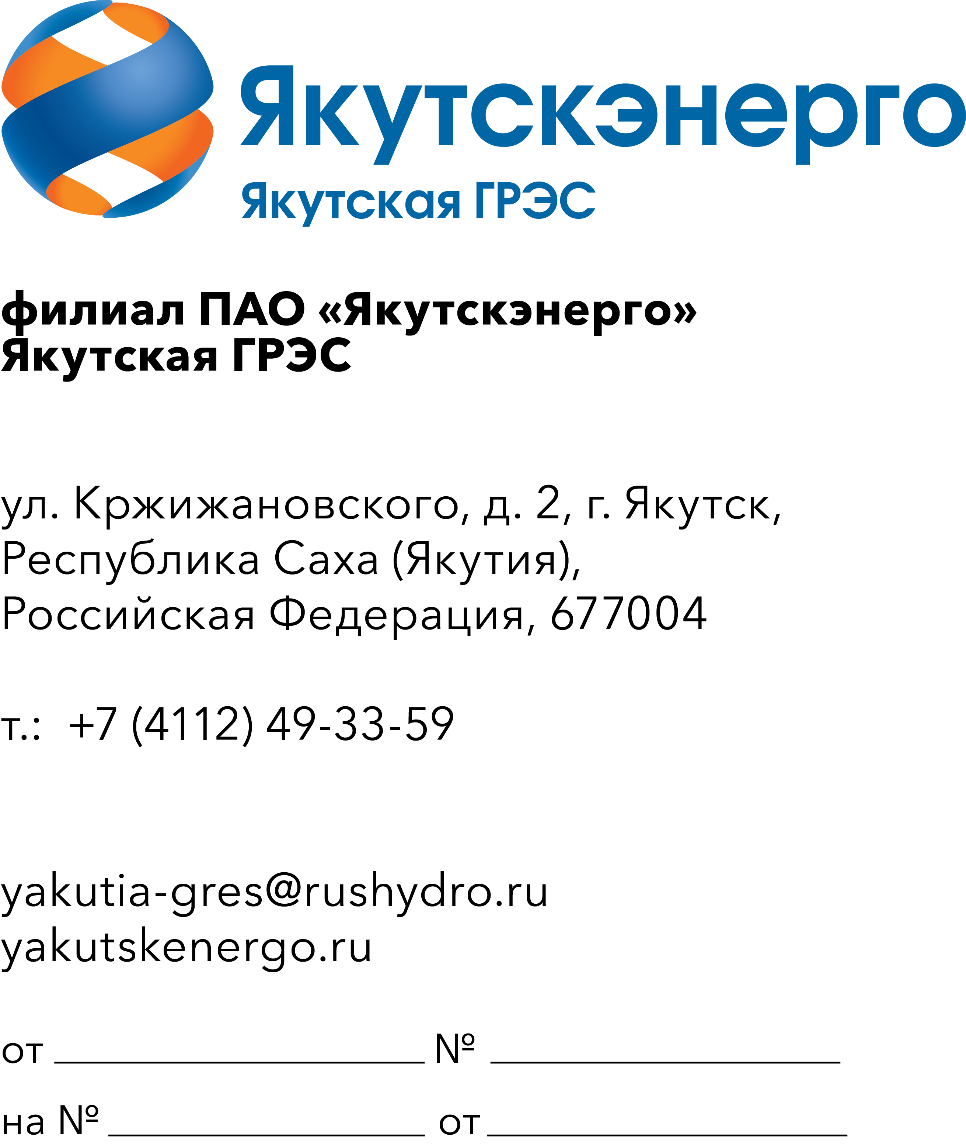
 |  |  |  | Потенциальным участникам

ОКПД2 26.51.33.199 Инструмент измерительный для нужд Якутской ГРЭС-1,2

 |  | Требования к продукции

 | Требования к объемам и срокам поставки
 | Перечень и объем закупаемой продукции (представлены в таблице 1).

 | Таблица 1. Перечень и объем закупаемой продукции

 | № п/п | Наименование продукции | Техническое описание | Единица измерения | Количество | ОКПД2 | Применение законодательства о национальном режиме

 | 1 | 2 | 3 | 4 | 5 | 6 | 7
 |  | Якутская ГРЭС |  |  | 24
 | 1 | Дефектоскоп SNR-VFL-30N | Визуальный дефектоскоп SNR-VFL-30N используется для контроля повреждений и дефектов в оптическом волокне. Устройство работает от 2 батарей типа ААА. Характеристики: Тип оборудования Инструменты для диагностики; Тип разъема SC/FC/ST, 2.5 мм универсальный; Длина волны, нм 650; Мощность излучения, мВт 30; Габаритные размеры,мм 100х30х18. | шт | 2 | 26.51.33.199 | Установлен режим преимущества закупки российской продукции
 | 2 | Микроскоп для оптического волокна SNR SNR-FM-400 400х | Портативный микроскоп SNR-FM-400 предназначен для контроля качества полировки оптических разъемов, состояния торца коннекторов (наличие трещин, загрязнений, царапин или других повреждений). Характеристики:¶Степень увеличения х400; Тип коннектора LC/UPC (адаптер 1,25 мм) / FC,ST,SC/UPC (адаптер 2,5 мм); Тип волокна SM/MM; Длина, мм 230. | шт | 2 | 26.70.22.150 | Установлен режим ограничения закупки иностранной продукции
 | 3 | Набор шаблонов резьбовых М60-D55 | Тип - №3 (универсальный); Min шаг дюймовой резьбы - 28 TPI; Max шаг дюймовой резьбы - 10 TPI; Min шаг метрической (М) резьбы - 0.5 мм; Max шаг метрической (М) резьбы - 2 мм; Габариты без упаковки - 75х15х15 мм; Количество шаблонов - 20 шт; Шаг резьбы - 0.5-2.0 мм; Погрешность - 10 мкм. | шт | 5 | 26.51.33.191 | Установлен режим преимущества закупки российской продукции
 | 4 | Набор щупов №4 0.1-1мм 100мм | Предназначены для проверки величины зазоров между поверхностями. Обоймы имеют никелевое антикоррозионное покрытие. Длина щупов - 100 мм. Номинальная толщина щупов, мм - 0,1; 0,2; 0,3; 0,4; 0,5; 0,6; 0,7; 0,8; 0,9; 1,0. | шт | 5 | 26.51.82.190 | Установлен режим ограничения закупки иностранной продукции
 | 5 | Рулетка измерительная 25мм 5м | Длина: 5 м Ширина ленты: 25 мм Материал ленты: сталь Магнитный зацеп: да Автостоп: есть Двусторонняя шкала : нет Цвет ленты: белый | шт | 5 | 26.51.33.199 | Установлен режим преимущества закупки российской продукции
 | 6 | Штангенциркуль с глубиномером ШЦ-1-150-0.1 | Тип - нониусный; Измерение до - 150 мм; Глубиномер - да; Разметочный - нет; Класс точности - 1; Батарейки - не требуются; Измерение в - мм; Вылет губок для внутренних изм. - 12 мм; Вылет губок для наружных изм. - 32 мм; Материал штанги - инструментальная сталь; Материал губок - инструментальная сталь; Класс защиты - нет; Упаковка - кейс; Вес нетто - 0.3 кг; Габариты без упаковки - 150х100х30 мм; Вид - ШЦ-I; Размер шага - 0.1 мм; Измерение от - 0 мм; Измерение внутреннего диаметра - есть; Микроподача - нет | шт | 5 | 26.51.33.121 | Установлен режим преимущества закупки российской продукции
 |  | Якутская ГРЭС-2 |  |  | 13
 | 7 | Набор щупов №4 0.1-1мм 100мм | Предназначены для проверки величины зазоров между поверхностями. Обоймы имеют никелевое антикоррозионное покрытие. Длина щупов - 100 мм. Номинальная толщина щупов, мм - 0,1; 0,2; 0,3; 0,4; 0,5; 0,6; 0,7; 0,8; 0,9; 1,0. | шт | 1 | 26.51.82.190 | Установлен режим ограничения закупки иностранной продукции
 | 8 | Набор щупов измерительных №2 0.02-0.5мм 100мм GRIFF 17шт | Тип- Щуп для измерения зазоров.Нижний предел измерений 0.02 мм. Верхний предел измерений0.5 мм.Длина 100 мм.Количество пластин 17 шт. | шт | 5 | 26.51.82.190 | Установлен режим ограничения закупки иностранной продукции
 | 9 | Рулетка измерительная 8м | Двусторонняя стальная лента,обрезиненный корпус | шт | 5 | 26.51.33.199 | Установлен режим преимущества закупки российской продукции
 | 10 | Штангенциркуль цифровой 0-300мм GSMI-300 Gigant | Цифровой штангенциркуль Gigant 0-300 мм GSMI-300 применяется для точного измерения внутренних и наружных размеров детали. Инструмент оснащен глубиномером. Инструмент обладает степенью защиты IP54. Погрешность 20 мкм. Измерение до 300 мм. Глубиномер есть. Класс точности 1. Упаковка кейс. Размер шага 0,01 мм. Материал штанги нержавеющая сталь. Материал губок нержавеющая сталь. | шт | 2 | 26.51.33.121 | Установлен режим преимущества закупки российской продукции
 |  |  |  | Итого: | 37

 | Исп.: Главный специалист ГМТС |  | Доставка в течение 60 календарных дней с даты подписания договора до г. Якутска
 | И.Ю. Львова, тел. 49-34-78
 | Email: lvovaiyu@rushydro.ru

